Sheet1
Packing list

STYLE | PICTURE | STYLE | NO OF | UPPERCODE | COLOUR | SIZE |  |  |  |  | QTY PER | QTY PER | TOTAL
NUMBER |  | DESCRIPTION | CARTONS |  |  | M | L | XL | 2XL | TTL | Colour | CARTON
 |  |  |  |  | dk gray ttl | 317 | 365 | 248 | 308 | 1,238
 |  |  |  |  | lt gray ttl: | 331 | 297 | 308 | 311 | 1,247
 |  |  |  |  | black ttl: | 295 | 296 | 298 | 296 | 1,185
SP16551-PP | 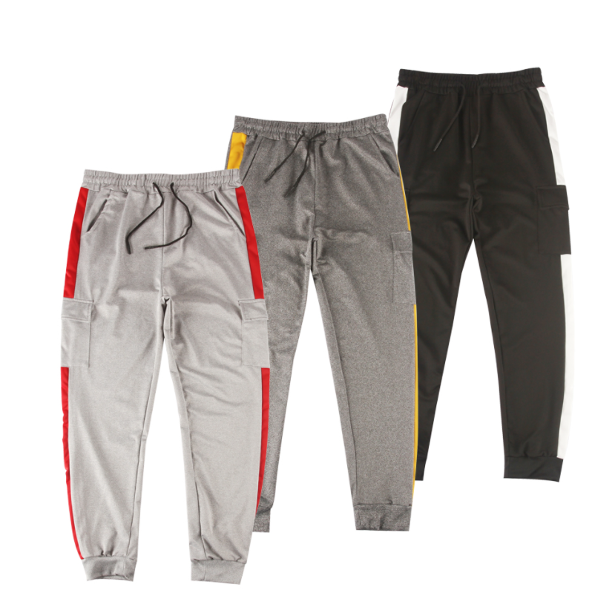 | Stretch Jogger with Stripe and Cargo Pocket |  |  | dk gray 深灰 | 3 | 3 | 3 | 3 |  | 12
 |  |  | 50 | 551-A | lt gray 浅灰 | 3 | 3 | 3 | 3 |  | 12 | 36 | 1800
 |  |  |  |  | black 黑色 | 3 | 3 | 3 | 3 |  | 12

 |  |  |  |  | dk gray 深灰 | 3 | 4 | 2 | 3 |  | 12
 |  |  | 40 | 551-B | lt gray 浅灰 | 3 | 3 | 3 | 3 |  | 12 | 36 | 1440
 |  |  |  |  | black 黑色 | 3 | 3 | 3 | 3 |  | 12

 |  |  |  |  | dk gray 深灰 | 4 | 5 | 2 | 3 |  | 14
 |  |  | 9 | 551-C | lt gray 浅灰 | 5 | 2 | 3 | 4 |  | 14 | 36 | 324
 |  |  |  |  | black 黑色 | 2 | 2 | 2 | 2 |  | 8

 |  |  |  |  | dk gray 深灰 | 4 | 4 | 3 | 5 |  | 16
 |  |  | 2 | 551-D | lt gray 浅灰 | 2 | 3 | 5 | 1 |  | 11 | 36 | 72
 |  |  |  |  | black 黑色 | 2 | 2 | 3 | 2 |  | 9

 |  |  |  |  | dk gray 深灰 | 3 | 2 | 3 | 1 |  | 9
 |  |  | 0 | 551-E | lt gray 浅灰 | 3 | 3 | 1 | 3 |  | 10 | 34 | 34
 |  |  |  |  | black 黑色 | 3 | 4 | 4 | 4 |  | 15

 |  |  | 101 |  |  |  |  |  |  |  |  |  | 3670

